风扇手柄双向充电板-BOM
料号/规格 | 描述 | 位号 | 封装 | 数量 | 参考图片/备注 | 单价 | 总价
GRM21BR61A476ME15L | 贴片MLCC电容，47uF (476) 20% 10V | C1, C6, C7, C8 | 0805_C | 4 |  | 2.7 | 10.8
10uF (106) 20% 10V | 贴片电容 | C2, C4, C9 | 0402_C | 3 |  | 0.1 | 0.3
2.2nF (222) 10% 50V | 贴片电容 | C3 | 0402_C | 1 |  | 0.08 | 0.08
2.2uF (225) 20% 25V | 贴片电容 | C5 | 0402_C | 1 |  | 0.08 | 0.08
CESDB5V0D3 | 5V额定工作电压，6.2V击穿电压 双向TVS管，SOD-323 | D1 | SOD-323 | 1 | 这个管子必须是双向 TVS，不能用单向的代替！否则电池一装反立刻起火冒烟！ | 0.16 | 0.16
绿灯 0603 | 发光二极管 | D2 | 0603_LED_S1 | 1 | 充放电指示灯， 可以用自己喜欢的颜色。 | 0.02 | 0.02
黄灯 0603 | 发光二极管 | D3 | 0603_LED_S1 | 1 |  | 0.02 | 0.02
CESD5V0D3 | 5V额定工作电压，6.2V击穿电压 单向TVS管，SOD-323 | D4 | SOD-323 | 1 |  | 0.16 | 0.16
TYPEC 6P L5.1 | TYPEC连接器 6P 2脚插板SMT 5.1长度 | J1 | TYPEC 6P两脚插板SMT L5.1 | 1 | 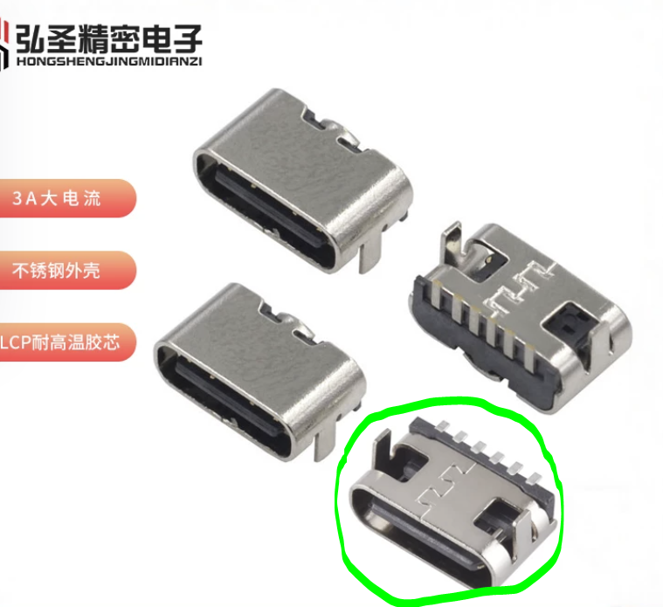 | 0.1 | 0.1
XAL5030-222MEC | 线艺XAL5030一体成型电感 9.2A饱和电流， 13.2mΩ DCR 2.2uH±20% | L1 | FEXL0520A-***M | 1 |  | 5 | 5
XPX80P02RX | -20V -80A 4mR内阻 P沟道MOSFET | Q1 | DFN-8_L3.0-W3.0- P0.65-BL | 1 | 贴牌版AP80P02DF，可以在淘宝买到。如果买不到就WSD20L70DN33替代，损耗略高。 | 0.75 | 0.75
2N7002KW | 单N沟道MOSFET(场效应管) | Q2 | SC70-3 | 1 |  | 0.19 | 0.19
510KΩ (5103) ±1% | 贴片电阻 | R1, R2 | 0402_R | 2 |  | 0.03 | 0.06
4.7Ω (4R70) ±1% | 贴片电阻 | R3 | 0402_R | 1 |  | 0.03 | 0.03
2.2Ω (2R20) ±1% | 贴片电阻 | R4 | 0402_R | 1 |  | 0.03 | 0.03
1Ω (1R00) ±1% | 贴片电阻 | R5 | 0805_R | 1 |  | 0.1 | 0.1
1KΩ (1001) ±1% | 贴片电阻 | R6 | 0402_R | 1 |  | 0.03 | 0.03
510Ω (5100) ±1% | 贴片电阻 | R7, R8 | 0402_R | 2 |  | 0.03 | 0.06
75KΩ (7502) ±1% | 贴片电阻 | R9 | 0402_R | 1 |  | 0.03 | 0.03
CMFD104J3900HANT | 风华0402贴片NTC热敏电阻 B3900 100K ±5% | R10 | 0402_R | 1 |  | 0.03 | 0.03
10KΩ (1002) ±1% | 贴片电阻 | R11 | 0402_R | 1 |  | 0.03 | 0.03
IP5326_BZ | 集成TYPC-C协议的2.4A 5V充放电移动电源 SoC QFN3*3封装 | U1 | QFN33-16L-IP5326 | 1 |  | 1 | 1
Cu_1AU_D9.0_H1.0 | 中通达SMT镀金圆形铜片，直径9.0mm，厚度1.0mm，镀金厚度1U | N/A | Cu_1AU_D9.0_H1.0 | 2 | 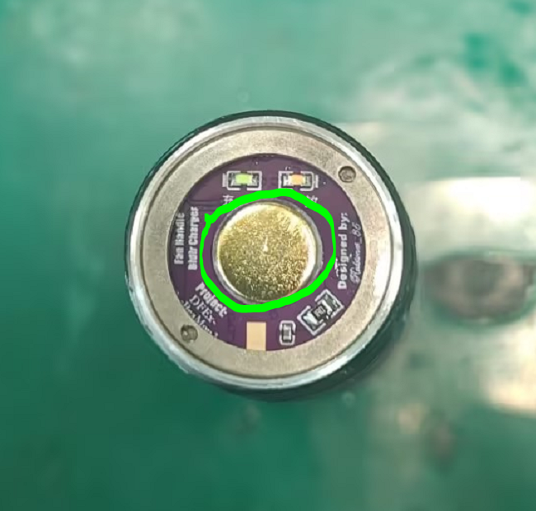 | 0.78 | 1.56
风扇双向充电板物料总价 |  |  |  |  |  | 20.62
风扇双向充电板元器件总数 |  |  |  | 31

